Sheet1
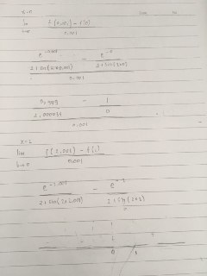
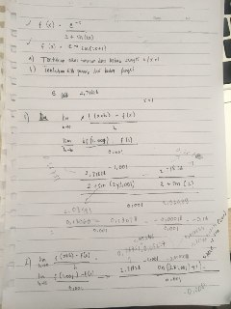

 |  | Saat memasukkan nilai x = 0, didapat nilai y berupa minus tak hingga,
 |  | Sementara saat memasukkan nilai x = 1, didapat nilai y berupa minus | ketika x = 1 | y= -0,18
 |  | Jadi kesimpulannya, fungsi pertama tidak memiliki titik puncak

Memasukkan nilai x = 1 untuk masing-masing soal | Memasukkan nilai x = 0 untuk fungsi pertama

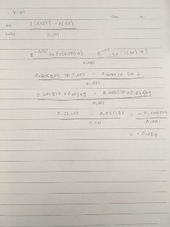
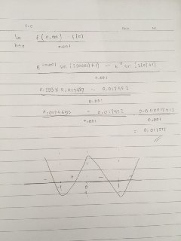

 |  | Saat memasukkan nilai x = 0, didapat nilai y berupa positive,
 |  | Sementara saat memasukkan nilai x = 1, didapat nilai y berupa minus | ketika x = 1 | y= -0,008
 |  | Sementara saat memasukkan nilai x = 0,5, didapat nilai y berupa minus
 |  | Jadi, dengan metode garis linier plusMinus, didapat titik puncak saat x = 0, dengan y = 0,017513

Memasukkan nilai x=0,5 pada fungsi kedua | Memasukkan nilai x = 0 pada fungsi kedua

